Worksheet
 |  |  |  |  | 8 (812) 565 05 34 |  |  | sales@miniworks.ru
 |  |  |  |  | Самара |  |  | отдел продаж
 |  |  | Адрес |  |  |  |  | Режим работы
 |  |  | Санкт-Петербург, улица Маршала Новикова, 28Е |  |  |  |  | Пн – Пт: с 8:00 до 18:00
800/ES17L
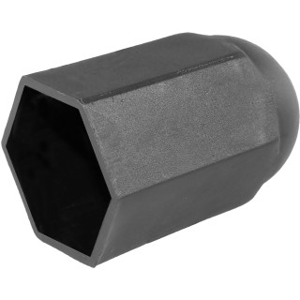 |  | 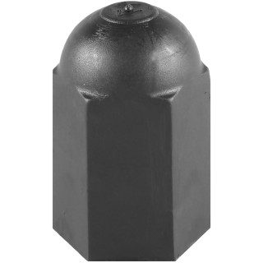 |  | 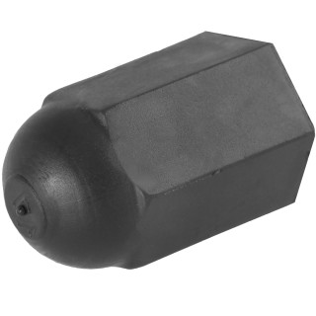 |  | 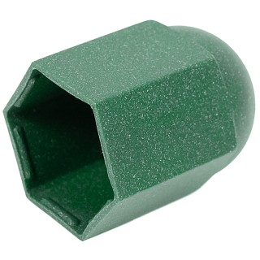 |  | 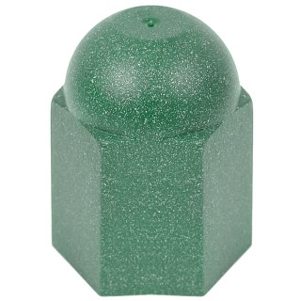 |  | 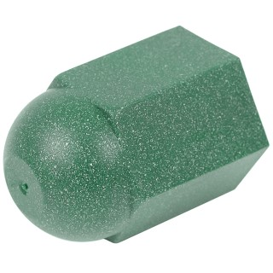
Артикул |  | Цвет |  | от 10000 | от 5000 | от 1000 | от 500 | от 100 | розница | Наличие на 04.08.2026
800/ES17L |  | черный |  | 22.50р. | 23.70р. | 26.10р. | 31.00р. | 35.00р. | 45.00р. | 22
800/ES17L-RAL6028 |  | зеленый (RAL 6028) |  | 22.50р. | 23.70р. | 26.10р. | 31.00р. | 35.00р. | 45.00р. | 20115
 | Все цены указаны в рублях и включают в себя НДС. Все цены указаны при условии 100% предоплаты и действительны в течение 5 дней. Все цены указаны при условии самовывоза продукции со склада в г. Самара (для иногородних клиентов доставка до склада ТК в г. Самара бесплатна). Все цены указаны за стандартный цвет для каждого вида изделия (изменение цвета на любой из предлагаемой палитры +20% к стоимости, изменение цвета на любой по системе RAL +50% к стоимости). О возможных сроках поставки заказного товара, необходимо уточнять заранее

